Foglio1
NUMERAZIONE | FOTO | ARTICOLO | BOX PEZZI | BOX | TOTALE
DAL 25 AL 30 | 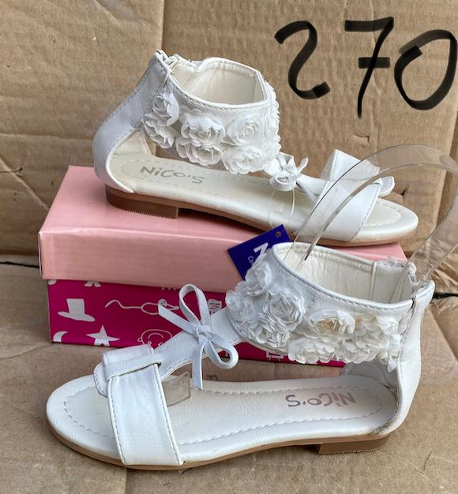 | SCA270 | 24 | 3 | 72
DAL 25 AL 30 | 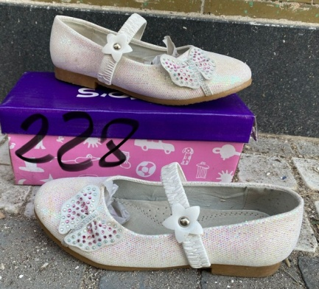 | SCA228 | 24 | 2 | 48
DAL 25 AL 30 |  | SCA311 | 48 | 4 | 192
DAL 25 AL 30 |  | SCA299 | 48 | 4 | 192
DAL 29 AL 36 | 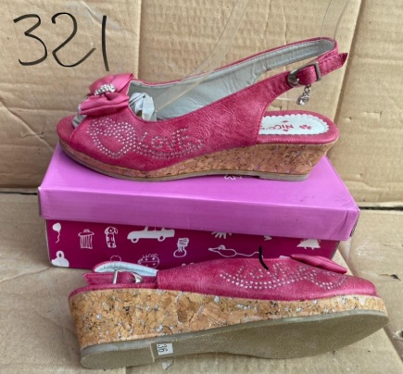 | SCA321 | 64 | 19 | 1216
DAL 25 AL 30 | 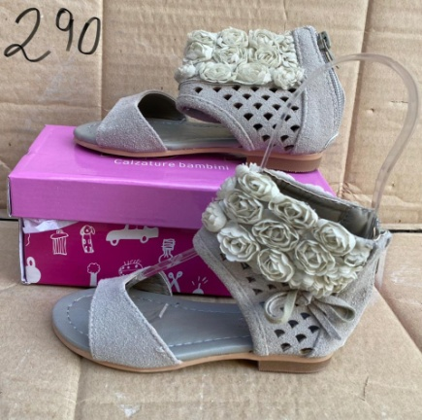 | SCA290 | 15 | 48 | 720
DAL 29 AL 36 | 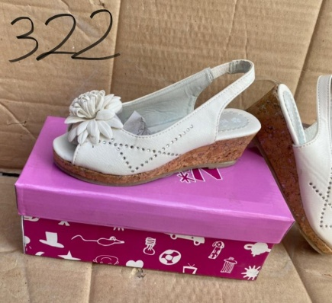 | SCA322 | 64 | 6 | 384
DAL 25 AL 30 | 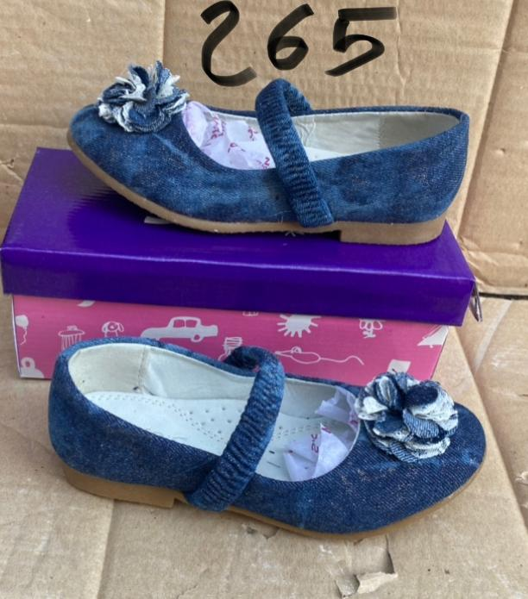 | SCA265 | 48 | 2 | 96
DAL 25 AL 30 |  | SCA302 | 48 | 5 | 240
 |  |  |  |  | 3160

